상품제안서
브릿지스톤 TOUR B X 타이거우즈 에디션 12구 | 상품코드: S39779

 |  |  |  |  |  |  | 02-713-8555 | www.synergygift.co.kr
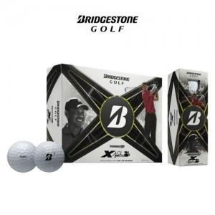

【상세/제작정보】

【인쇄/포장옵션】 | 풀칼라 / 포장지포장

【공급단가】 | 수량 | 30~ | 100~ | 300~ | 500~ | 1,000~
*VAT별도 | 단가 | 55,000원 | 54,120원 | 52,800원 | 51,480원 | 50,600원

【상품 URL】 | https://www.synergygift.co.kr:443/src/goods_detail.php?gdno=39779

